128
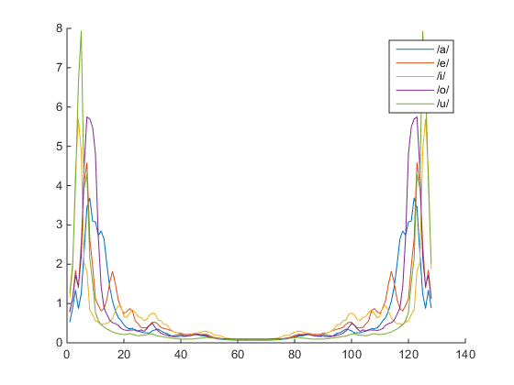

 | a | e | i | o | u | Độ chính xác
a | 16 | 1 | 0 | 4 | 0 | 76.190%
e | 0 | 18 | 0 | 2 | 1 | 85.714%
i | 0 | 3 | 15 | 0 | 3 | 71.429%
o | 4 | 2 | 0 | 14 | 1 | 66.667%
u | 0 | 3 | 4 | 0 | 14 | 66.667%
 |  |  |  |  | Trung Bình | 73.333%

256
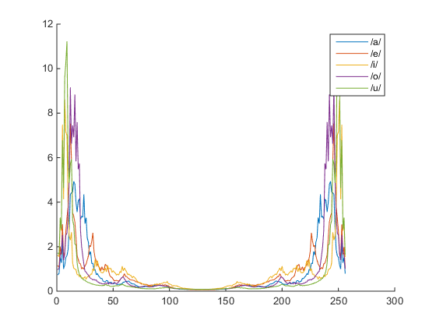

 | a | e | i | o | u | Độ chính xác
a | 17 | 1 | 0 | 3 | 0 | 80.952%
e | 1 | 17 | 0 | 2 | 1 | 80.952%
i | 0 | 2 | 16 | 0 | 3 | 76.190%
o | 4 | 3 | 0 | 14 | 0 | 66.667%
u | 0 | 3 | 4 | 0 | 14 | 66.667%
 |  |  |  |  | Trung Bình | 74.286%

512
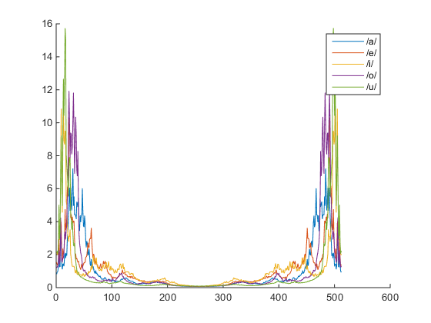

 | a | e | i | o | u | Độ chính xác
a | 17 | 0 | 0 | 4 | 0 | 80.952%
e | 1 | 18 | 0 | 2 | 0 | 85.714%
i | 0 | 1 | 16 | 0 | 4 | 76.190%
o | 3 | 2 | 0 | 15 | 1 | 71.429%
u | 0 | 3 | 4 | 0 | 14 | 66.667%
 |  |  |  |  | Trung Bình | 76.190%

1024
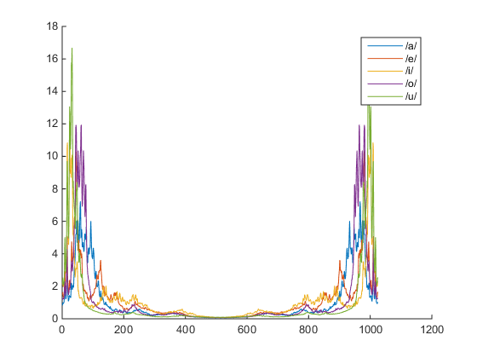

 | a | e | i | o | u | Độ chính xác
a | 16 | 1 | 0 | 4 | 0 | 76.190%
e | 1 | 18 | 0 | 2 | 0 | 85.714%
i | 0 | 2 | 16 | 0 | 3 | 76.190%
o | 4 | 2 | 0 | 14 | 1 | 66.667%
u | 0 | 3 | 4 | 0 | 14 | 66.667%
 |  |  |  |  | Trung Bình | 74.286%

2048
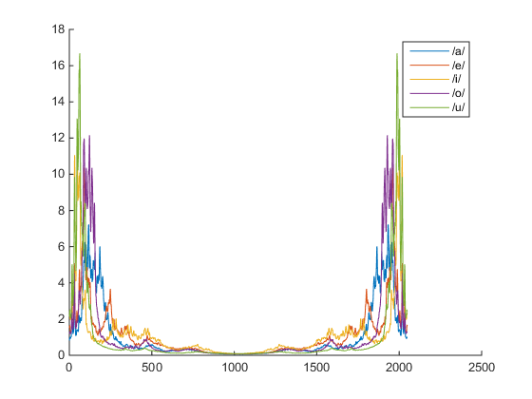

 | a | e | i | o | u | Độ chính xác
a | 16 | 1 | 0 | 4 | 0 | 76.190%
e | 1 | 18 | 0 | 2 | 0 | 85.714%
i | 0 | 2 | 16 | 0 | 3 | 76.190%
o | 4 | 2 | 0 | 14 | 1 | 66.667%
u | 0 | 3 | 4 | 0 | 14 | 66.667%
 |  |  |  |  | Trung Bình | 74.286%

4096
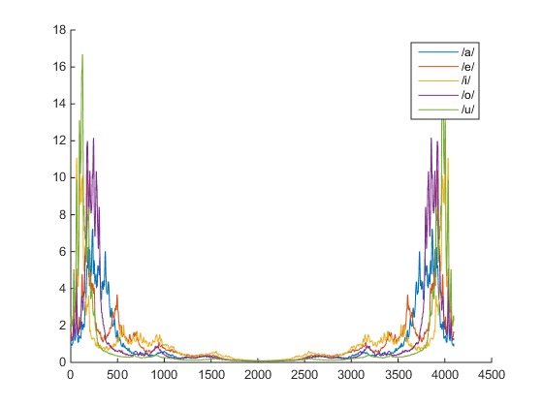

 | a | e | i | o | u | Độ chính xác
a | 16 | 1 | 0 | 4 | 0 | 76.190%
e | 1 | 18 | 0 | 2 | 0 | 85.714%
i | 0 | 2 | 16 | 0 | 3 | 76.190%
o | 4 | 2 | 0 | 14 | 1 | 66.667%
u | 0 | 3 | 4 | 0 | 14 | 66.667%
 |  |  |  |  | Trung Bình | 74.286%

